상품제안서
쿨레쉬 반팔티셔츠 (아동~성인) | 상품코드: S27409

 |  |  |  |  |  |  | 02-713-8555 | www.synergygift.co.kr
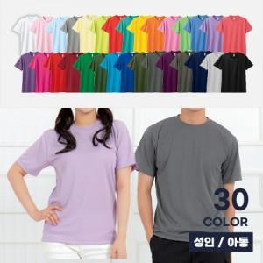

【상세/제작정보】

【인쇄/포장옵션】 | 실크 / OPP(비닐)

【공급단가】 | 수량 | 50~ | 100~ | 500~ | 1,000~ | 2,000~
*VAT별도 | 아동110~150 | 8,450원 | 7,620원 | 7,250원 | 7,060원 | 6,940원
 | 성인S~LL | 9,100원 | 8,240원 | 7,830원 | 7,630원 | 7,500원
 | 성인3L~5L | 9,750원 | 8,850원 | 8,420원 | 8,200원 | 8,060원

【상품 URL】 | https://www.synergygift.co.kr:443/src/goods_detail.php?gdno=27409

